Sheet1
[제작] 오브제 소가죽 플립 케이스(플립형)
STI : 02 6673 4900 , Fax : 02 6406 6543
배송주소:
제품명 | [제작] 오브제 소가죽 플립 케이스(플립형)
이미지 | 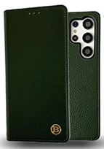 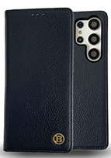 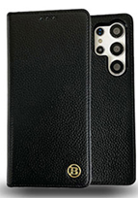 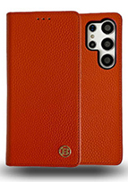 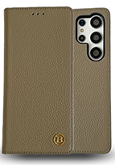 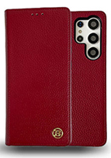
기종/색상 | 블랙 | 버건디 | 네이비 | 오렌지 | 카키 | 브라운
갤럭시온7 2016(G610)
갤럭시와이드3(J737)
갤럭시S7(G930)
갤럭시S7엣지(G935)
갤럭시S8(G950)
갤럭시S8플러스(G955)
갤럭시S9(G960)
갤럭시S9플러스(G965)
갤럭시S20 FE(G781)
갤럭시S20(G981)
갤럭시S20플러스(G986)
갤럭시S20울트라(G988)
갤럭시노트5(N920)
갤럭시노트8(N950)
갤럭시A8스타(G885)
갤럭시A9프로(G887)
갤럭시A5 2017(A520)
갤럭시A7 2017(A720)
갤럭시A8 2018(A530)
갤럭시A60 2018(A600)
갤럭시Jean(A605)
갤럭시A7 2018(A750)
갤럭시Jean2(A202K)
갤럭시A50Duos(A505)
갤럭시A21S(A217)
갤럭시A51(A516)
갤럭시A71(A716)
갤럭시A42(A426)
갤럭시A52(A526)
갤럭시A82 (A826)
갤럭시A33(A336)
갤럭시A53(A536)
갤럭시J5 2017(J530)
갤럭시J7 2017(J730)
엘지G7(LM-G710)
엘지벨벳(LM-G900)

